간이과세자 2013.2.23
■ 부가가치세법 시행규칙 [별지 제20호의7서식] <개정 2013.2.23> |  |  |  |  |  |  |  |  |  |  |  |  |  |  |  |  |  |  |  |  |  |  |  |  |  |  |  |  |  |  | 홈택스(www.hometax.go.kr)에서도 신청할 수 있습니다.
간이과세자 부가가치세 |  |  |  |  |  |  |  | [ |  | ] 예정신고서 |  |  | [ | ] 신고서 |  |  |  | [ | √ | ] 기한후과세표준신고서 |  |  |  |  |  |  |  |  |  |  | (앞쪽)

관리번호 |  |  |  |  |  | - |  |  |  |  |  |  |  |  |  |  |  |  |  |  |  |  |  |  |  | 처리기간 즉시

□ 신고기간 |  |  |  | 2013 |  |  | 년 | ( | 2013-12-31 |  |  | ~ | 2013-06-30 |  |  | ) |  |  |  |  |  |  |  |  |  |  |  |  |  |  |  | 사업자등록번호

사 업 자 | 상 호 |  |  |  | 마틴카일 |  |  |  |  | 성명(대표자명) |  |  | 클라라 |  | 사업자등록번호 |  |  |  |  | 3123012347 |  |  |  |  |  |  |  |  |  |  |  | 7 | OK
 | 주민등록번호 |  |  |  | 7301011234563 |  |  |  |  |  |  |  | 전화번호 |  | 사업장 |  |  |  |  |  |  | 주소지 |  |  |  |  |  |  | 휴대전화 |  |  | 주민등록번호일때(법인등록번호no)
 |  |  |  |  |  |  |  |  |  |  |  |  |  |  | 010-9088-1234 |  |  |  |  |  |  | 041-552-1234 |  |  |  |  |  |  |  |  |  | 3 | OK
 | 사업장소재지 |  |  |  | 충남 천안시 서북구 오성로 103,6층(두정동,청풍프라자 |  |  |  |  |  |  |  |  |  | 전자우편주소 |  |  |  |  |  |  | http://cafe.daum.net/transtax
① 신고내용
구 분 |  |  |  |  |  |  |  |  |  |  |  |  |  | 금 액 |  |  |  |  |  | 부가가치율 |  |  |  | 세율 |  |  | 세 액
과 세 표 준 및 매 출 세 액 | 과 세 분 |  | 전기 · 가스 · 증기 및 수도사업 |  |  |  |  |  |  |  |  |  | (1) |  |  |  |  |  |  |  | 5 |  |  |  | 10 |  | 0
 |  |  |  |  |  |  |  |  |  |  |  |  |  |  |  |  |  |  |  |  | 100 |  |  |  | 100
 |  |  | 소매업, 재생용 재료수집및 판매업,음식점업 |  |  |  |  |  |  |  |  |  | (2) | 57,884,100 |  |  |  |  |  |  | 10 |  |  |  | 10 |  | 578,841
 |  |  |  |  |  |  |  |  |  |  |  |  |  |  |  |  |  |  |  |  | 100 |  |  |  | 100
 |  |  | 제조업 농·임·어업, 숙박업, 운수및통신업 |  |  |  |  |  |  |  |  |  | (3) |  |  |  |  |  |  |  | 20 |  |  |  | 10 |  | 0
 |  |  |  |  |  |  |  |  |  |  |  |  |  |  |  |  |  |  |  |  | 100 |  |  |  | 100
 |  |  | 건설업, 부동산임대업, 기타서비스업 |  |  |  |  |  |  |  |  |  | (4) |  |  |  |  |  |  |  | 30 |  |  |  | 10 |  | 0
 |  |  |  |  |  |  |  |  |  |  |  |  |  |  |  |  |  |  |  |  | 100 |  |  |  | 100
 | 영세율적용분 |  |  |  |  |  |  |  |  |  |  |  | (5) |  |  |  |  |  |  |  |  |  |  |  | 0 |  | 0
 |  |  |  |  |  |  |  |  |  |  |  |  |  |  |  |  |  |  |  |  |  |  |  |  | 100
 | 재고납부세액 |  |  |  |  |  |  |  |  |  |  |  | (6)
 | 합계 |  |  |  |  |  |  |  |  |  |  |  | (7) | 57,884,100 |  |  |  |  |  |  |  |  |  | 가 |  |  | 578,841
공 제 세 액 | 매입세금계산서등수취세액공제 |  |  |  |  |  |  |  |  |  |  |  | (8) | 2,292,648 |  |  |  |  |  |  |  |  |  | 뒤쪽 참조 |  |  | 229,264 |  |  |  |  | 10%
 | 의제매입세액공제 |  |  |  |  |  |  |  |  |  |  |  | (9) | 4,716,400 |  |  |  |  |  |  |  |  |  |  |  |  | 349,362 |  |  |  |  | 7.407% |  | 7.4074%
 | 매입자발행세금계산서세액공제 |  |  |  |  |  |  |  |  |  |  |  | (10)
 | 전자신고세액공제 |  |  |  |  |  |  |  |  |  |  |  | (11)
 | 신용카드매출전표등발행세액공제 |  |  |  |  |  |  |  |  |  |  |  | (12) | 52,200,100 |  |  |  |  |  |  |  |  |  |  |  |  | 215
 | 기타 |  |  |  |  |  |  |  |  |  |  |  | (13)
 | 합계 |  |  |  |  |  |  |  |  |  |  |  | (14) | 59,209,148 |  |  |  |  |  |  |  |  |  | 나 |  |  | 578,841
금지금매입자납부특례기납부세액 |  |  |  |  |  |  |  |  |  |  |  |  | (15) |  |  |  |  |  |  |  |  |  |  | 다
예정고지세액 |  |  |  |  |  |  |  |  |  |  |  |  | (16)
가 산 세 액 | 미등록및허위등록가산세 |  |  |  |  |  |  |  |  |  |  |  | (17)
 | 신고불성실 |  |  |  | 무신고(일반) |  |  |  |  |  |  |  | (18)
 |  |  |  |  | 무신고(부당) |  |  |  |  |  |  |  | (19)
 |  |  |  |  | 과소신고(일반) |  |  |  |  |  |  |  | (20)
 |  |  |  |  | 과소신고(부당) |  |  |  |  |  |  |  | (21)
 | 납부불성실가산세 |  |  |  |  |  |  |  |  |  |  |  | (22)
 | 결정 · 경정기관확인매입세액공제가산세 |  |  |  |  |  |  |  |  |  |  |  | (23)
 | 영세율과세표준신고불성실가산세 |  |  |  |  |  |  |  |  |  |  |  | (24)
 | 합계 |  |  |  |  |  |  |  |  |  |  |  | (25) |  |  |  |  |  |  |  |  |  |  | 라 |  |  | 0
차감납부할세액(환급받을세액) (가-나-다+라) |  |  |  |  |  |  |  |  |  |  |  |  |  |  |  |  |  |  |  |  |  |  |  | (26) |  |  | 0

② 과세표준명세
업태 |  |  |  |  |  |  |  |  | 종목 |  |  |  |  |  |  | 업종코드 |  |  |  |  |  | 금액
(27) |  | 음식및숙박업 |  |  |  |  |  |  | 한식점업 |  |  |  |  |  |  | 5 | 5 | 2 | 1 | 0 | 1 | 57,884,100
(28)
(29) |  | 기타(수입금액제외분) |  |  |  |  |  |  |  |  |  |  |  |  |  | 5 | 5 | 2 | 1 | 0 | 1
(30) |  | 합 계 |  |  |  |  |  |  |  |  |  |  |  |  |  |  |  |  |  |  |  | 57,884,100

③ 면세수입금액
업태 |  |  |  |  |  |  |  |  | 종목 |  |  |  |  |  |  | 업종코드 |  |  |  |  |  | 금액
(31) |  | 음식및숙박업 |  |  |  |  |  |  | 한식점업 |  |  |  |  |  |  | 5 | 5 | 2 | 1 | 0 | 1 | -
(32)
(33) |  | 기타(수입금액제외분) |  |  |  |  |  |  |  |  |  |  |  |  |  | 5 | 5 | 2 | 1 | 0 | 1
(34) |  | 합 계 |  |  |  |  |  |  |  |  |  |  |  |  |  |  |  |  |  |  |  | -

④ 국세환급금계좌신고 |  |  |  |  |  |  |  |  | 거래은행 |  |  |  |  |  |  |  |  | 지점 |  | 계좌번호

⑤ 폐 업 신 고 |  |  |  |  |  |  |  |  | 폐업연월일 |  |  |  |  |  |  |  |  |  |  | 폐업사유
 | 「부가가치세법시행령」 제75조제5항 및 「국세기본법」 제45조의3의 규정에 의하여 신고하며, 위 내용을 충분히 검토하였고
신고인이 알고 있는 사실 그대로를 정확하게 작성하였음을 확인합니다.
 |  |  |  |  |  |  |  |  |  |  |  |  |  |  |  |  |  |  |  |  |  |  |  |  |  |  | 2021-05-21
 |  |  |  |  |  |  |  |  |  |  |  |  |  |  |  | 신고인: | 클라라 |  |  |  |  |  |  |  |  |  | (서명 또는 인)
세무대리인은 조세전문자격자로서 위 신고서를 성실하고 공정하게 작성하였음을 확인합니다.
 | 천안 |  |  | 세무서장 귀하 |  |  |  |  |  |  |  |  |  |  |  | 세무대리인: | 선우회계법인 |  |  |  |  |  |  |  |  |  | (서명 또는 인) |  |  |  |  | 사업자등록번호

세무대리인 |  |  |  | 성명 |  | 선우회계법인 |  |  |  |  | 사업자등록번호 |  |  | 3128512347 |  |  |  |  | 전화번호 |  |  |  | 041) 567-6764 |  |  |  |  | FAX |  | 041) 567-7996 |  | 7 | OK
 |  |  |  |  |  |  |  |  |  |  |  |  |  |  |  |  |  |  |  |  |  |  |  |  |  |  |  |  |  |  | 210mm x 297mm [백상지 80g/㎡ 또는 중질지 80g/㎡]

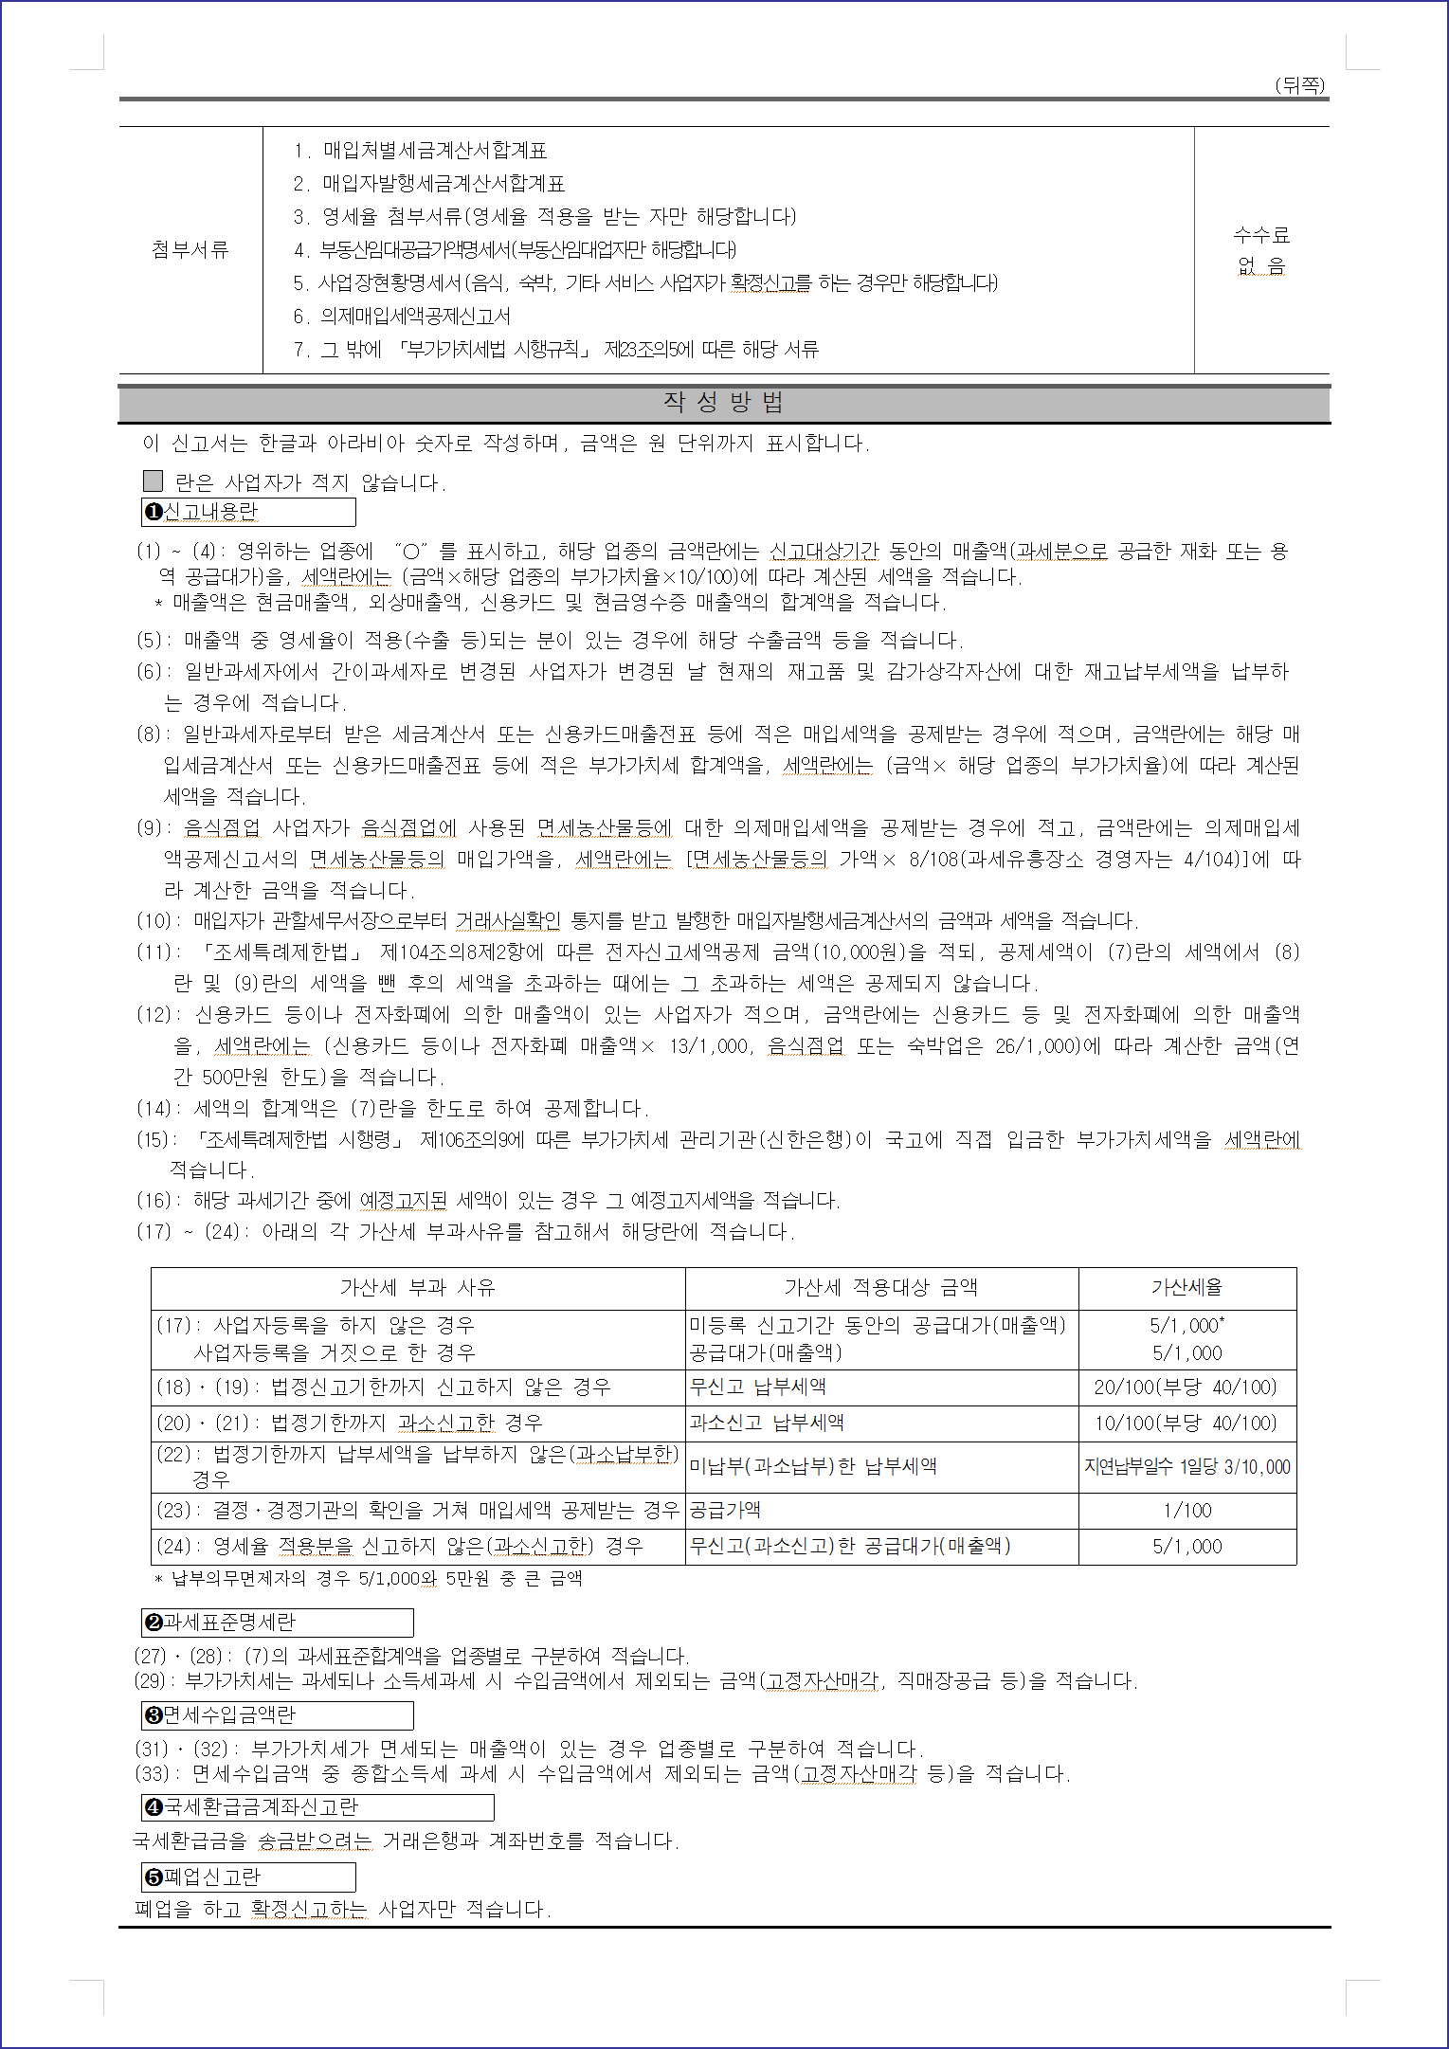

공제받지 못할 매입세액 명세서
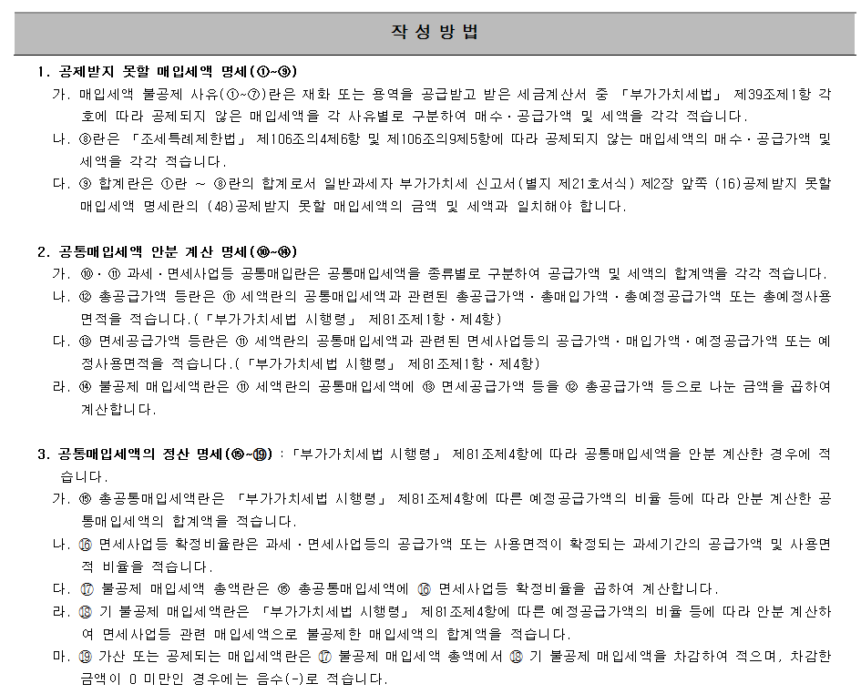
■ 부가가치세법 시행규칙 [별지 제22호서식](2014.03.14 개정) |  |  |  |  |  |  |  |  |  |  |  |  |  |  |  |  |  | 홈택스(www.hometax.go.kr)에서도
 |  |  |  |  |  |  |  |  |  |  |  |  |  |  |  |  |  | 신청할 수 있습니다.

공제받지 못할 매입세액 명세서

 |  |  | 2019 | 년 | 제 | 2 | 기 | ( | 10 | 월 | 01 |  | 일 | ~ | 12 |  | 월 | 31 | 일)

※ 뒤쪽의 작성방법을 읽고 작성하시기 바랍니다. |  |  |  |  |  |  |  |  |  |  |  |  |  |  |  |  |  |  |  |  | (앞쪽)

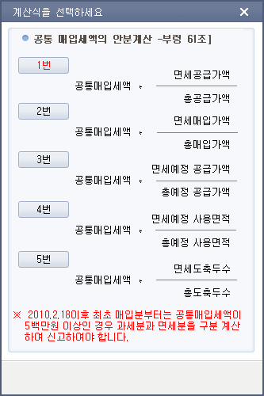
1. 제출자 인적사항
상호(법인명) |  |  | ㈜선우에프에스 |  |  |  | 성명(대표자) |  |  |  | 주황규 |  |  |  |  | 사업자 등록번호 |  |  | 3128612344 |  |  | 4 | OK

2. 공제받지 못할 매입세액 명세
매입세액 불공제 사유 |  |  |  |  |  |  |  |  |  | 세금계산서 |  |  |  |  |  |  |  |  |  | 비고
 |  |  |  |  |  |  |  |  |  | 매수 |  | 공급가액 |  |  |  |  | 매입세액
① | 필요적 기재사항 누락 등 |  |  |  |  |  |  |  |  | 0 |  | - |  |  |  |  | -
 |  |  |  |  |  |  |  |  |  | 0 |  | - |  |  |  |  | -
② | 사업과 직접 관련 없는 지출 |  |  |  |  |  |  |  |  | 0 |  | - |  |  |  |  | -
 |  |  |  |  |  |  |  |  |  | 0 |  | - |  |  |  |  | -
③ | 비영업용 소형승용자동차 구입ㆍ유지 및 임차 |  |  |  |  |  |  |  |  | 6 |  | 4,353,936 |  |  |  |  | 435,392
 |  |  |  |  |  |  |  |  |  | 6 |  | 4,353,936 |  |  |  |  | 435,392
④ | 접대비 및 이와 유사한 비용 관련 |  |  |  |  |  |  |  |  | 0 |  | - |  |  |  |  | -
 |  |  |  |  |  |  |  |  |  | 0 |  | - |  |  |  |  | -
⑤ | 면세사업등 관련 |  |  |  |  |  |  |  |  | 0 |  | - |  |  |  |  | -
 |  |  |  |  |  |  |  |  |  | 0 |  | - |  |  |  |  | -
⑥ | 토지의 자본적 지출 관련 |  |  |  |  |  |  |  |  | 0 |  | - |  |  |  |  | -
 |  |  |  |  |  |  |  |  |  | 0 |  | - |  |  |  |  | -
⑦ | 사업자등록 전 매입세액 |  |  |  |  |  |  |  |  | 0 |  | - |  |  |  |  | -
 |  |  |  |  |  |  |  |  |  | 0 |  | - |  |  |  |  | -
⑧ | 금·구리 스크랩 거래계좌 미사용 관련 매입세액 |  |  |  |  |  |  |  |  | 0 |  | - |  |  |  |  | -
 |  |  |  |  |  |  |  |  |  | 0 |  | - |  |  |  |  | -
⑨ | 합계 |  |  |  |  |  |  |  |  | 6 |  | 4,353,936 |  |  |  |  | 435,392 |  |  |  |  |  |  |  |  |  |  |  | 15,070,900
 |  |  |  |  |  |  |  |  |  | 6 |  | 4,353,936 |  |  |  |  | 435,392 |  |  |  |  |  |  |  |  |  |  |  | 15,070,900

3. 공통매입세액 안분 계산 명세
일련 번호 |  | 과세ㆍ면세사업등 공통매입 |  |  |  |  |  | ⑫ 총공급가액 등 |  |  |  |  | ⑬ 면세공급가액 등 |  |  |  |  | ⑭ 불공제 매입세액 [⑪×(⑬÷⑫)] |  |  |  |  |  | 계산식 | 구분 | 과세,면세 사업 공통배입 |  | (12)총공급가액 등 (총예정사용면적) | (13)면세공급가액 등 (총예정사용면적) | (14)불공제 매입세액 (⑪x⑬÷⑫)
 |  | ⑩ 공급가액 |  | ⑪ 세액 |  |  |  |  |  |  |  |  |  |  |  |  |  |  |  |  |  |  |  |  |  | (10) 공급가액 | (11) 세액
1 |  | - |  | - |  |  |  | - |  |  |  |  | - |  |  |  |  | - |  |  |  |  | #DIV/0! | 1.공급가액기준 | 매입세금계산서 | 79,668,235 | 7,966,808 | 1,390,896,536 | 256,148,775 | 1,467,174
 |  | - |  | - |  |  |  | - |  |  |  |  | - |  |  |  |  | - |  |  |  |  |  | 1.공급가액기준 | 매입세금계산서 | 79,668,235 | 7,966,808 | 1,390,896,536 | 256,148,775 | 1,467,174
2 |  | - |  | - |  |  |  | - |  |  |  |  | - |  |  |  |  | - |  |  |  |  | #DIV/0! | 1.공급가액기준 | 매입신용카드·현금영수증 | 2,184,503 | 216,747 | 1,390,896,536 | 256,148,775 | 39,916
 |  | - |  | - |  |  |  | - |  |  |  |  | - |  |  |  |  | - |  |  |  |  |  | 1.공급가액기준 | 매입신용카드·현금영수증 | 2,184,503 | 216,747 | 1,390,896,536 | 256,148,775 | 39,916
3 |  | - |  | - |  |  |  | - |  |  |  |  | - |  |  |  |  | - |  |  |  |  | #DIV/0! |  |  | - | - | - | - | -
 |  | - |  | - |  |  |  | - |  |  |  |  | - |  |  |  |  | - |  |  |  |  |  |  |  | - | - | - | - | -
4 |  | - |  | - |  |  |  | - |  |  |  |  | - |  |  |  |  | - |  |  |  |  | #DIV/0! |  |  | - | - | - | - | -
 |  | - |  | - |  |  |  | - |  |  |  |  | - |  |  |  |  | - |  |  |  |  |  |  |  | - | - | - | - | -
5 |  | - |  | - |  |  |  | - |  |  |  |  | - |  |  |  |  | - |  |  |  |  | #DIV/0! |  |  | - | - | - | - | -
 |  | - |  | - |  |  |  | - |  |  |  |  | - |  |  |  |  | - |  |  |  |  |  |  |  | - | - | - | - | -
합계 |  | - |  | - |  |  |  |  |  |  |  |  |  |  |  |  |  | - |  |  |  |  |  |  |  | 81,852,738 | 8,183,555 | 2,781,793,072 | 512,297,550 | 1,507,090
 |  | - |  | - |  |  |  |  |  |  |  |  |  |  |  |  |  | - |  |  |  |  |  |  |  | 81,852,738 | 8,183,555 | 2,781,793,072 | 512,297,550 | 1,507,090

4. 공통매입세액의 정산 명세
일련 번호 |  | ⑮ 총공통매입 세액 |  | ⑯ 면세사업등 확정비율(%) |  |  | ⑰ 불공제 매입세액 총액(⑮×⑯) |  |  |  |  |  | ⑱ 기 불공제 매입세액 |  |  |  |  | ⑲ 가산 또는 공제되는 매입세액(⑰-⑱) |  |  |  |  |  | 구분 |  |  | 공급가액 | 세액
1 |  | 15,692,657 |  | 20.67284 |  |  | 3,244,118 |  |  |  |  |  | 1,467,174 |  |  |  |  | 1,776,944 |  |  |  |  |  | 공통매입세액 안분 계산 |  |  | - | -
 |  | 15,692,657 |  | 20.67284 |  |  | 3,244,118 |  |  |  |  |  | 1,467,174 |  |  |  |  | 1,776,944 |  |  |  |  |  |  |  |  | - | -
2 |  | 1,071,390 |  | 20.67284 |  |  | 221,486 |  |  |  |  |  | 39,916 |  |  |  |  | 181,570 |  |  |  |  |  | 공통매입세액 정산 내역 |  |  | 19,585,140 | 1,958,514
 |  | 1,071,390 |  | 20.67284 |  |  | 221,486 |  |  |  |  |  | 39,916 |  |  |  |  | 181,570 |  |  |  |  |  |  |  |  | 19,585,140 | 1,958,514
합계 |  |  |  |  |  |  | 3,465,604 |  |  |  |  |  | 1,507,090 |  |  |  |  | 1,958,514 |  |  |  |  |  | 납부세액 또는 환급세액 재계산 내역 |  |  | 348,794,750 | 34,879,475
 |  |  |  |  |  |  | 3,465,604 |  |  |  |  |  | 1,507,090 |  |  |  |  | 1,958,514 |  |  |  |  |  |  |  |  | 348,794,750 | 34,879,475

5. 납부세액 또는 환급세액 재계산 명세
일련 번호 |  | ⑳ 해당 재화의 매입세액 |  | ㉑ 경감률[1-(5/100 또는 25/100×경과된 과세기간의 수)] |  |  |  |  |  | ㉒ 증가 또는 감소된 면세공급가액(사용 면적) 비율(%) |  |  |  |  |  |  |  | ㉓ 가산 또는 공제되는 매입세액 (⑳×㉑×㉒)
1 |  | 277,295,341 |  | 75 |  |  |  |  |  | 16.767044 |  |  |  |  |  |  |  | 34,870,673 |  |  |  |  |  | 총계(불공제매입세액,안분,정산,재계산의 공급가액과 세액) |  |  | 368,379,890 | 36,837,989
 |  | 277,295,341 |  | 75 |  |  |  |  |  | 16.767044 |  |  |  |  |  |  |  | 34,870,673 |  |  |  |  |  |  |  |  | 368,379,890 | 36,837,989
2 |  | 210,000 |  | 25 |  |  |  |  |  | 16.767044 |  |  |  |  |  |  |  | 8,802
 |  | 210,000 |  | 25 |  |  |  |  |  | 16.767044 |  |  |  |  |  |  |  | 8,802
합계 |  |  |  |  |  |  |  |  |  |  |  |  |  |  |  |  |  | 34,879,475
 |  |  |  |  |  |  |  |  |  |  |  |  |  |  |  |  |  | 34,879,475

 |  |  |  |  |  |  |  |  |  |  |  |  |  |  |  |  |  |  |  |  | 210㎜×297㎜[백상지 80g/㎡(재활용품)]

